서울시 우리마을가게 상권 분석 서비스
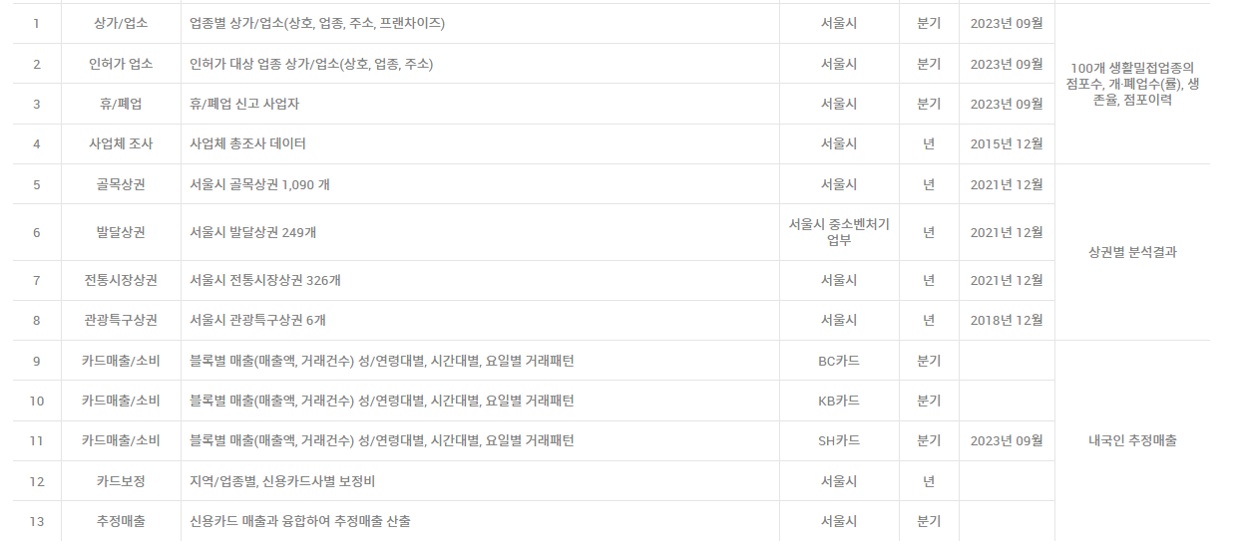
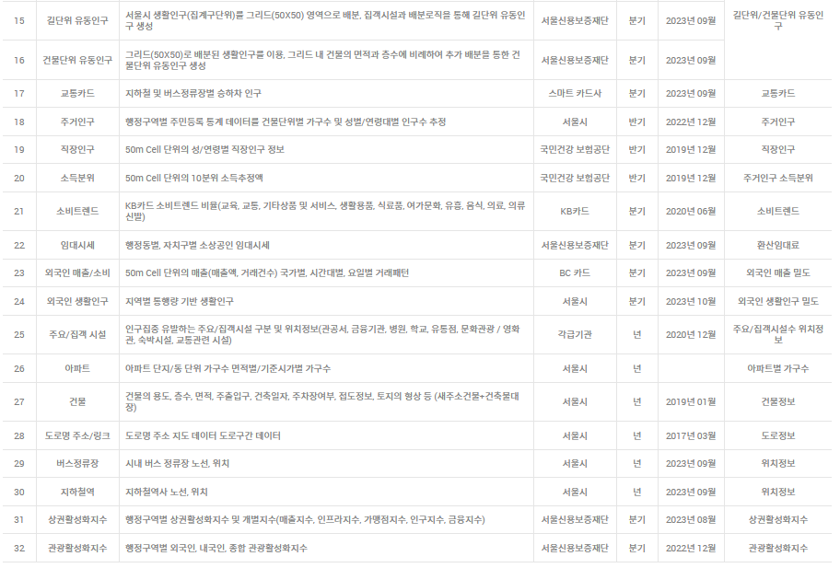
분석시 제공되는 데이터 | 데이터 출처 | 유료 | 데이터 출처 | 가져올 수 있는 데이터
점포수 |  |  | 상가업소 : 서울시
신생기업 생존율 |  |  | 인허가 업소: 서울시
연차별 생존율 |  |  | 휴/폐업 : 서울시
평균영업기간 |  |  | 사업체 조사 : 서울시
개폐업수 |  |  | 골목상권 : 서울시
인구수 |  |  | 발달상권 : 서울시 중소벤처 기업구
소득/가구수 |  |  | 전통시장상권 : 서울시
임대시세 |  |  | 관광 특구상권 : 서울시
 |  |  | 카드매출 : BC카드
 |  |  | 카드매출 : KB카드
 |  |  | 카드매출 : SH카드
 |  |  | 카드보정 : 서울시
 |  |  | 추정 매출 : 서울시
 |  |  | 생활인구 : 서울시 & KT
 |  |  | 유동인구 : 서울신용보증재단
 |  |  | 교통카드 : 스마트 카드사
 |  |  | 주거인구 : 서울시
 |  |  | 직장인구 : 국민건강 보험공단
 |  |  | 소득분위 : 국민건강 보험공단
 |  |  | 소비트렌드: KB카드
 |  |  | 임대시세 : 서울신용보증재단
 |  |  | 외국인 매출/소비 : BC카드
 |  |  | 외국인 생활인구 : 서울시
 |  |  | 주요/집객 시설 : 각급기고나
 |  |  | 아파트 : 서울시
 |  |  | 건물 : 서울시
 |  |  | 도로명 주소/링크 : 서울시
 |  |  | 버스정류장 : 서울시
 |  |  | 지하철역 : 서울시
 |  |  | 상권 활성화지수 : 서울 신용보증 재단
 |  |  | 관광 활성화 지수 : 서울 신용 보증 재단

나이스비즈맵 상권분석 서비스
분석시 제공되는 데이터 | 데이터 출처 | 유료 | 데이터 출처 | 가져올 수 있는 데이터 | url
상권특성 | 공공기간,금융기간,부동산정보등 | https://www.posplatform.co.kr/deal/data/1
밀집도 | 공공기간,금융기간,부동산정보등 | https://www.dataportal.co.kr/
시장규모 | 공공기간,금융기간,부동산정보등
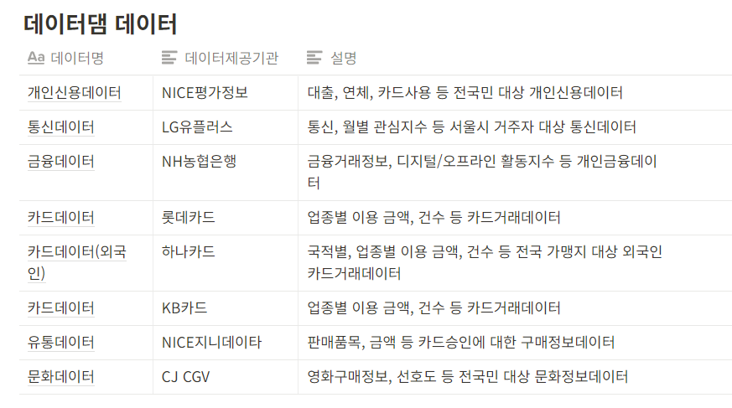
매출규모 | 공공기간,금융기간,부동산정보등
점포수 | 공공기간,금융기간,부동산정보등
결제단가/이용건수 | 공공기간,금융기간,부동산정보등
비용/수익통계 | 공공기간,금융기간,부동산정보등
매출비중 | 공공기간,금융기간,부동산정보등
고객비중 | 공공기간,금융기간,부동산정보등
유동인구 | 공공기간,금융기간,부동산정보등
주요메뉴,뜨는메뉴 | 공공기간,금융기간,부동산정보등
뜨는 업종 (매출증가,점포수증가) | 공공기간,금융기간,부동산정보등
밀집도(구역별 점포수 색별) | 공공기간,금융기간,부동산정보등

